2018_02_data
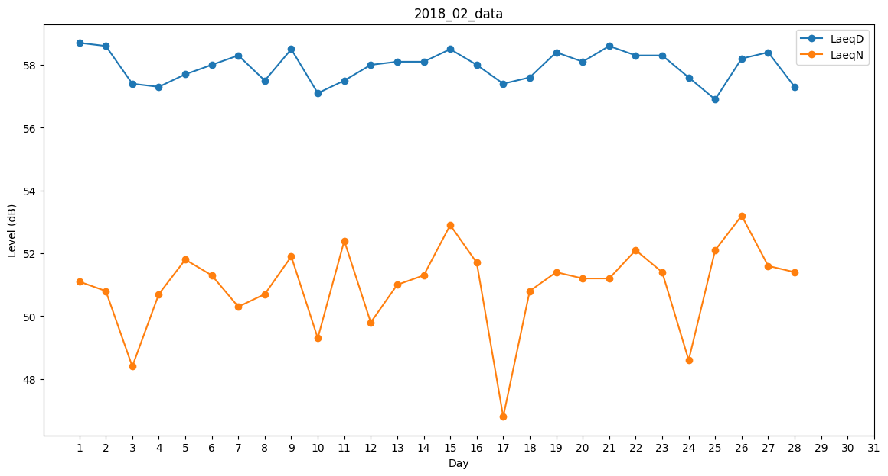
Day | LaeqD | LaeqN
1 | 58.7 | 51.1
2 | 58.6 | 50.8
3 | 57.4 | 48.4
4 | 57.3 | 50.7
5 | 57.7 | 51.8
6 | 58 | 51.3
7 | 58.3 | 50.3
8 | 57.5 | 50.7
9 | 58.5 | 51.9
10 | 57.1 | 49.3
11 | 57.5 | 52.4
12 | 58 | 49.8
13 | 58.1 | 51
14 | 58.1 | 51.3
15 | 58.5 | 52.9
16 | 58 | 51.7
17 | 57.4 | 46.8
18 | 57.6 | 50.8
19 | 58.4 | 51.4
20 | 58.1 | 51.2
21 | 58.6 | 51.2
22 | 58.3 | 52.1
23 | 58.3 | 51.4
24 | 57.6 | 48.6
25 | 56.9 | 52.1
26 | 58.2 | 53.2
27 | 58.4 | 51.6
28 | 57.3 | 51.4

